被扶養者認定に関する申立書
 |  |  |  |  | 提出日： | 令和 | 年 | 月 |  | 日
 | 森永健康保険組合 常務理事 殿

提出先
被保険者 → 事業所（会社） → 森永健保
「被扶養者認定」に関する申立書

＜被保険者様＞
入力を終えたら、下記①②いずれかの方法で事業所（会社）へご提出ください
※提出方法は事業所（会社）のご担当者様へご確認ください
①エクセルを、事業所（会社）のご担当者様へメール添付等で送付
②Ａ４用紙１枚に白黒印刷し、事業所（会社）のご担当者様へ提出
 |  | 被保険者氏名
 |  | 被保険者記号番号 |  |  | ―
 |  | 事業所（会社）名

 |  | 下記の者を被扶養者として認定いただきたくお伺いします。
 | 1 | 被扶養者氏名 |  |  |  | 続 柄
 |  | 生年月日 | 年 | 月 | 日 | 年 齢 |  |  | 歳

＜事業所ご担当者様＞
内容確認後に、ＰＤＦ（１枚）を事業主データ連携へアップロードしてください（原本送付は不要です）
 | 2 | 被扶養者氏名 |  |  |  | 続 柄
 |  | 生年月日 | 年 | 月 | 日 | 年 齢 |  |  | 歳

 | 3 | 被扶養者氏名 |  |  |  | 続 柄
 |  | 生年月日 | 年 | 月 | 日 | 年 齢 |  |  | 歳

 | 申 立 の 理 由

提出先 被保険者 → 事業所担当者 → 森永健康保険組合 |  |  |  |  |  |  |  |  |  | R8.2.1 morinaga kenpo

記入例
 |  |  |  |  |  |  |  |  | 提出日： | 令和 | 〇 | 年 | 〇 | 月 | 〇 | 日
 | 森永健康保険組合 常務理事 殿
記入例

「被扶養者認定」に関する申立書

子の場合は「長男」「長女」等と記入してください
 |  | 被保険者氏名 | ○○ ○○○
 |  | 被保険者記号番号 | ○○○○ |  |  |  |  |  | ― | ○○○○
 |  | 事業所（会社）名 | 〇〇〇〇株式会社

 |  | 下記の者を被扶養者として認定いただきたくお伺いします。
 | 1 | 被扶養者氏名 | ○○ ○○ |  |  |  |  |  |  | 続 柄 |  |  | 長男
 |  | 生年月日 | 平成 | ○ | 年 | ○ | 月 | ○ | 日 | 年 齢 |  |  | ○ |  | 歳

 | 2 | 被扶養者氏名 |  |  |  |  |  |  |  | 続 柄
 |  | 生年月日 |  |  | 年 |  | 月 |  | 日 | 年 齢 |  |  |  |  | 歳

 | 3 | 被扶養者氏名 |  |  |  |  |  |  |  | 続 柄
 |  | 生年月日 |  |  | 年 |  | 月 |  | 日 | 年 齢 |  |  |  |  | 歳

 | 申 立 の 理 由
 | 令和〇年〇月に高校卒業後、来年の大学受験へ向けて自宅にて勉学中。アルバイト収入は、ありません。

提出先 被保険者 → 事業所担当者 → 森永健康保険組合 |  |  |  |  |  |  |  |  |  |  |  |  |  |  |  | R8.2.1 morinaga kenpo

記号番号の確認方法
記号番号が不明な場合は、下記3通りの方法で確認できます

資格情報のお知らせで確認する

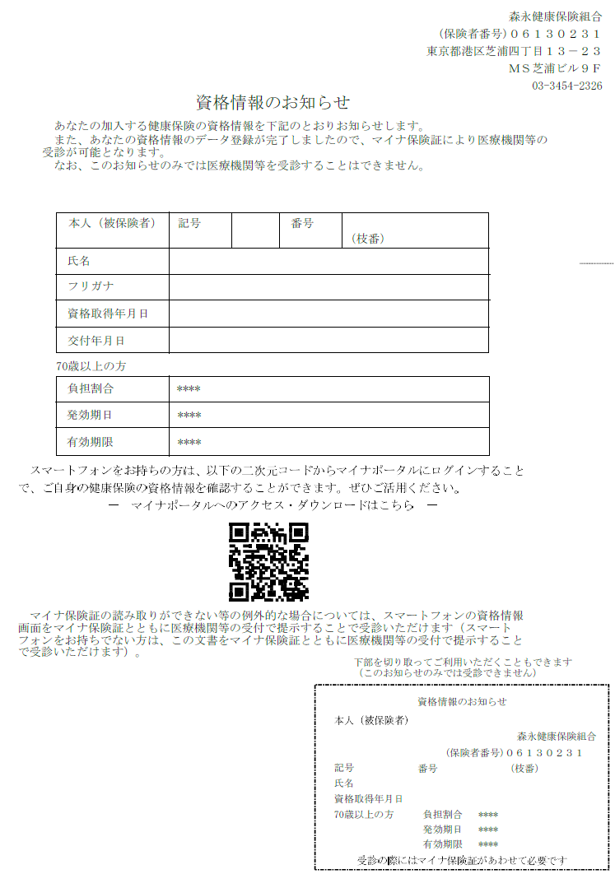

資格確認書で確認する

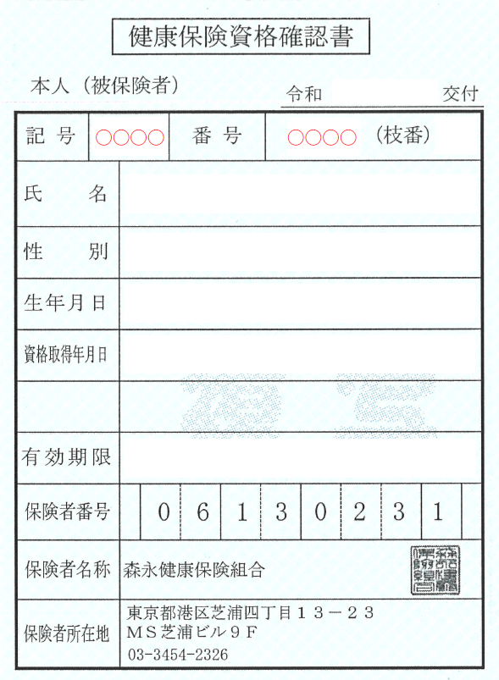

マイナポータルで確認する
①マイナポータルへログインする
②ログイン後トップページから、健康保険証を選択する
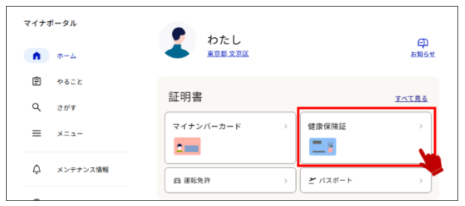

③健康保険証情報を確認する
